Sheet1
担当者 |  |  | 渡部 | 渡部 | 渡部 | 松井 | 松井 | 松井 | 川原 | 川原 | 川原 | 渡部
ウェブサイト |  |  | font Awsome | 著作権フリーのアイコン素材 | シンプルアウトラインデザイン | FLAT ICON DESIGN | Human Pictgram | orioniconlibrary | icon-rainbow | icoooon mono | flatiction | イラストAC
URL |  | https://fonts.google.com/icons?selected=Material+Icons | Font Awesome Icons | https://icooon-mono.com/ | フリー素材 | シンプルなアウトラインデザインのイラストアイコンセット。電気スタンドや椅子にビールなど。 (freebies-db.com) | http://flat-icon-design.com/ | https://pictogram2.com/ | https://orioniconlibrary.com/ | https://free-icon-rainbow.com/ | https://icooon-mono.com/ | https://www.flaticon.com/packs/music-251 | ひらめき｜シルエット イラストの無料ダウンロードサイト「シルエットAC」 (silhouette-ac.com) | メトリゼアイコン • デザイナーと開発者のための300のアイコン (alessioatzeni.com) | コメントの吹き出し素材 その3 | FLAT ICON DESIGN -フラットアイコンデザイン- (flat-icon-design.com) | 無料素材 | シンプルな単色シルエットアイコン120種類セット。ベクター画像もあります。 (freebies-db.com)
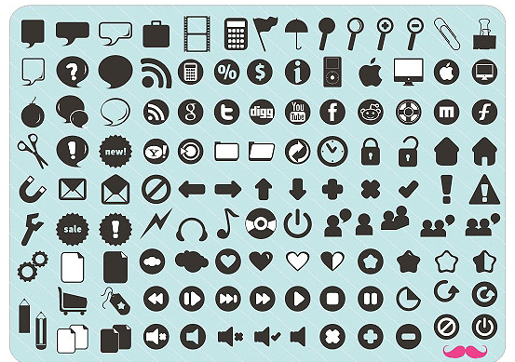
わかった | 親指↑、にっこり顔
わからない | 親指↓、しょんぼり顔
拍手 | 手２つ、拍手
笑い | 口をあけて笑っている
なるほど！ | 電球
英検3級！ | 「英検３級」
キター！（エラーなし） | テンション上がっている顔、万歳！
うーん↓(悩む、矢沢さんがエラーになった時) | 悩んでる顔
提案があります！ | 挙手
なにそれ,,,(わからなくて) | 困った顔、困ったような雰囲気なもの
ちょっと早い！ | 焦っている顔
Help！ | 「SOS」「HELP!」
作業終わりました！ | おわりました！の文字、チェックマーク
ちょっと待った！ | STOPの文字と手
質問があります。 | QマークとAマーク
共有してください。 | パソコン複数台
グループ活動求む！ | チームで話し合っている・チーム
セッション希望！ | QマークとAマーク+パソコン
お疲れ様です！ | お辞儀している上半身
ありがとうございます。 | お辞儀している上半身
おはようございます。 | 太陽、
お茶を飲む | コップ、

